상품제안서
애쉬 액자필통 소형 | 상품코드: S44686

 |  |  |  |  |  |  | 02-713-8555 | www.synergygift.co.kr
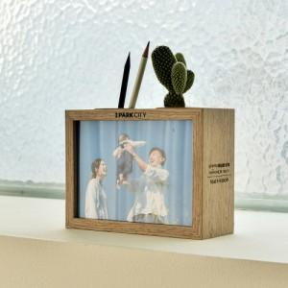

【상세/제작정보】

【인쇄/포장옵션】 | 레이저 / 포장지포장

【공급단가】 | 수량 | 100~ | 300~ | 1,000~ | 3,000~ | 5,000~
*VAT별도 | 소형 | 6,050원 | 5,800원 | 5,550원 | 5,450원 | 5,350원
 | 대형 | 7,700원 | 7,350원 | 7,050원 | 6,900원 | 6,800원

【상품 URL】 | https://www.synergygift.co.kr:443/src/goods_detail.php?gdno=44686

